Sheet1
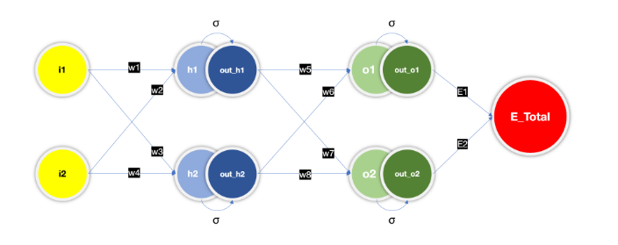

 |  |  |  |  |  |  |  |  |  |  |  | t
 |  |  |  |  |  |  |  |  |  |  | out_o1 | 0.01
 |  |  |  |  |  |  |  |  |  |  | out_o2 | 0.99

 |  |  |  |  |  |  |  |  |  |  | i1 | 0.05
 |  |  |  |  |  |  |  |  |  |  | i2 | 0.1

 |  |  |  |  |  |  |  |  |  |  | w1 | 0.15 |  | w5 | 0.4
 |  |  |  |  |  |  |  |  |  |  | w2 | 0.2 |  | w6 | 0.45
 |  |  |  |  |  |  |  |  |  |  | w3 | 0.25 |  | w7 | 0.5
 |  |  |  |  |  |  |  |  |  |  | w4 | 0.3 |  | w8 | 0.55

h1 = i1*w1 + i2*w2 |  |  |  |  | ẟE_total/ẟw5 = ẟ(E1 + E2)/ẟw5 = ẟ(E1)/ẟw5 = (ẟE1/ẟout_o1)*(ẟout_o1/ẟo1)*(ẟo1/ẟw5)
h2 = i1*w3 + i2*w4
out_h1 = sigma(h1) = 1/(1 + exp(-h1))
out_h2 = sigma(h2) = 1/(1 + exp(-h2))
o1 = w5*out_h1 + w6* out_h2
o2 = w7*out_h1 + w8* out_h2
out_o1 = sigma(o1)
out_o2 = sigma(o2)
E1 = 1/2 * (t1 - out_o1)^2
E2 = 1/2 * (t2 - out_o2)^2

t1 | t2 | i1 | i2 | w1 | w2 | w3 | w4 | h1 | out_h1 | h2 | out_h2 | w5 | w6 | w7 | w8 | o1 | out_o1 | o2 | out_o2 | E1 | E2 | E_tot | Eẟw1 | Eẟw2 | Eẟw3 | Eẟw4 | Eẟw5 | Eẟw6 | Eẟw7 | Eẟw8
0.01 | 0.99 | 0.05 | 0.1 | 0.15 | 0.2 | 0.25 | 0.3 | 0.0275 | 0.50687456676 | 0.0425 | 0.510623401 | 0.4 | 0.45 | 0.5 | 0.55 | 0.43253035716 | 0.60647773221 | 0.53428015393 | 0.63048083545 | 0.17789284251 | 0.064627014839 | 0.24251985735

